PDCA notion
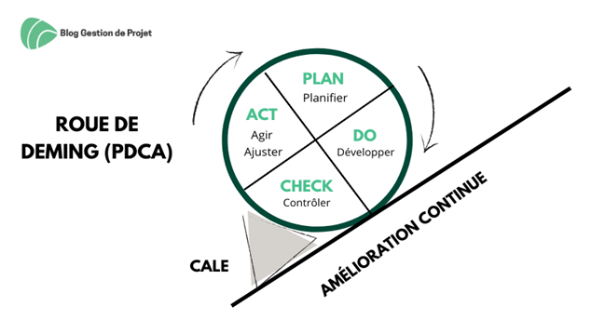

Les Notions en bref !
Plan | Do | Check | Act ou Adjust
Préparer, Planifier | Développer, réaliser concrètement, mettre en œuvre | Contrôler, vérifier | Agir, ajuster, réagir
Planifier correctement l'amélioration de votre mise en conformité. 1. Identifier le problème à résoudre et délimiter le périmètre. Les causes racines du problème doivent être clairement identifiées. 2. Choisir les solutions adéquates 3. Poser un plan d’action et un échéancier | Suivre le planning. Exécuter les tâches définies afin d’implémenter la solution, les amélioration retenues. | Vérifier que le résultat obtenu est conforme aux attentes et est respectueux du RGPD. Vérifier que les attentes formalisées en matière de protection des données sont respectées. | En fonction des résultats de l’étape de contrôle, des ajustements peuvent être apportés pour améliorer la conformité du traitement aux principes du RGPD. Cette recherche d’amélioration entraine la revue du degré de maturité et on repart donc sur une nouvelle phase de planification active.

la roue de Deming est une référence incontestable dans l'amélioration continue.

